공급사 가격수정
공급사 가격수정 (IT_OKP_02_02)

작성자 | 작성일 | 수행자 | 수행일
강민지 | 2025.04.29 | 강민지 | 2025.04.29

테스트 대상 상세 (시나리오별 세부단계)
공급사 가격수정요청 => 운영담당자 승인 => 운영승인자 승인 => 구매사 전시 가격확인
테스트 시나리오 목적 :
공급사에서 매입가를 수정요청하면 운영사에서 해당 사항을 확인 후 매입가/판매가 변경 후 승인단계를 거쳐 구매사에 변경된 판매가를 확인 할 수 있다.
가정 및 필요사항 :

시나리오 항목 CODE | 시나리오 화면경로 및 페이지 | 테스트 항목 | 테스트 사전 정보 및 입력 | 테스트 케이스 기대결과 | 실제결과 | 구분 또는 실패 여부 | pnci | 수정사항 | 조치자 | 처리내용
IT_OKP_02_02_01 | 공급사: 상품 > 상품관리 > 상품명 클릭 | 매입단가 변경 요청 | • OKPlaza 공급사 사용자 로그인 - slsafety / 1111 | • 기 등록된 상품의 매입 단가를 변경요청 처리된다. • 변경요청 후 단가변경요청중 이라고 우측에 표기 | • OK |  | • OK
IT_OKP_02_02_02 | 운영사: 상품관리 > 상품등록요청조회 > 상품종료(단가변경)요청조회 |  | • OKPlaza 운영사 사용자 로그인 - agent1 / 1111 | 공급사에서 요청한 내역을 확인 | • OK |  | • OK
IT_OKP_02_02_03 |  | 매입가 가격 변경 승인 |  | • 이익률을 저장했을 경우 해당 이익률에 비례해 판매가도 동시 변경, 없을 경우 매입가만 변경된다. | • OK |  | • NO | 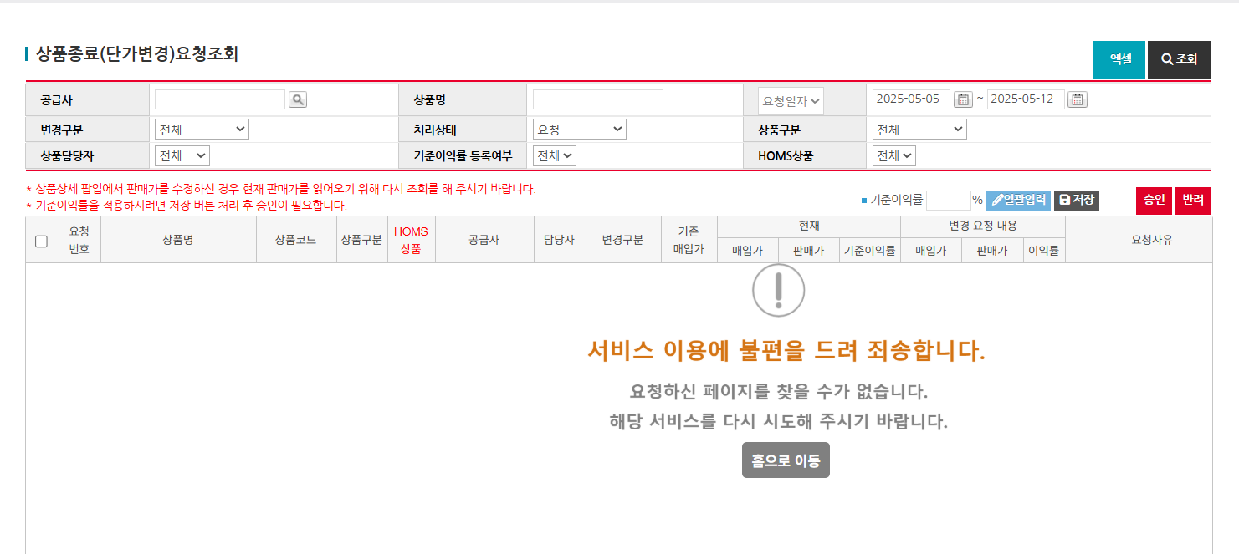 상세에서 이익률 저장시 조회목록 오류 뜸 | 이의진 | 일시적 오류라고 전달 받았습니다. 그 후에 다시 말씀해주신 기준이익율 수정부분도 문제없어보입니다. 리스트에서 일괄변경하실 상품 체크 > 기준이익률 input 입력 > 일괄입력 > 저장 하는 경우 정상적으로 변경됩니다.
IT_OKP_02_02_04 | 운영사: 승인관리 > 상품승인 | 변경요청한 상품의 가격 변경 승인 |  | 승인 후 해당 상품 공급사의 매입가/판매가가 확정된다. | • OK |  | • NO |  | 이의진
IT_OKP_02_02_05 | 구매사: 통합상품검색 | 변경된 판매가 확인 | • OKPlaza 구매사 사용자 로그인 - ar_test / 1111 | 최상단 통합상품검색으로 상품 검색 후 해당 상품 및 공급사의 판매가 확인 | • OK |  | • NO |  | 이의진

운영사 단품등록
운영사 단품등록 (IT_OKP_02_03)

작성자 | 작성일 | 수행자 | 수행일
강민지 | 2025.04.29 | 강민지 | 2025.04.29

테스트 대상 상세 (시나리오별 세부단계)
운영담당자 단품등록 => 운영승인자 승인 => 구매사 전시 가격확인
테스트 시나리오 목적 :
운영사에서 상품을 등록 후 승인단계를 거쳐 구매사에 등록한 상품이 전시되는 것을 확인 할 수 있다.
가정 및 필요사항 :

시나리오 항목 CODE | 시나리오 화면경로 및 페이지 | 테스트 항목 | 테스트 사전 정보 및 입력 | 테스트 케이스 기대결과 | 실제결과 | 구분 또는 실패 여부 | pnci | 수정사항 | 조치자 | 조치내용
IT_OKP_02_03_01 | 운영사: 상품관리 > 상품조회 > 상품등록 팝업 | 단품상품 마스터 등록 | • OKPlaza 운영사 사용자 로그인 - agent1 / 1111 | • 상품마스터 > 상품공급사 > 상품진열 순으로 등록 | • OK |  | • OK
IT_OKP_02_03_02 |  | 단품상품 상품공급사 등록 |  | • 상품공급사는 승인중 상태로 등록된다. | • OK |  | • OK
IT_OKP_02_03_03 |  | 상품 진열 | • 상품 진열 시 [SKT A망] 혹은 사업장 [테스트고객사_Test] 등록 | • 해당 권역/공사유형 또는 사업장에 진열된다. | • OK |  | • NO | 등록한 상품 즉시 진열안됨 * 진열영역 : 테스트고객사_TEST * 상품코드 : 2516216 * 상품명 : 공급사상품(TEST보현) | 송주은 | 상품등록시 상품리스트 화면에선 즉시 적용이 되지 않으며, 색인작업 이후 변경된 판매가가 적용됩니다. 전체 색인은 1일 1회, 부분색인은 10분에 1회씩 색인처리하며 개발서버 내에서는 1시간까지 소요될 수 있습니다.
IT_OKP_02_03_04 | 운영사: 승인관리 > 상품승인 | 등록한 상품의 가격 승인 |  | • 승인 후 해당 상품 공급사의 상태가 정상으로 된다. | • OK |  | • OK
IT_OKP_02_03_05 | 구매사: 통합상품검색 | 등록한 상품 전시 확인 | • OKPlaza 구매사 사용자 로그인 - ar_test / 1111 | • 최상단 통합상품검색으로 상품명 검색 후 해당 상품 전시 확인 | • OK |  | • NO | 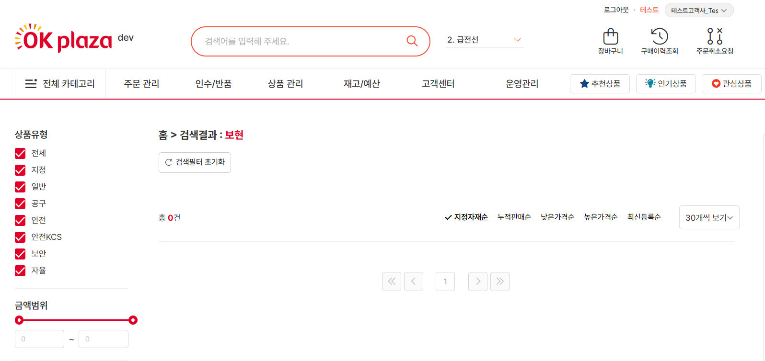 Like 검색 안됨 * 상품명 : 공급사상품(TEST보현) | 송주은 | 현재 사용 중이신 검색 기능은 일반 데이터베이스가 아닌 검색엔진 기반으로 작동하고 있어, 일반적인 LIKE 검색(예: %검색어%) 방식과는 작동 원리가 다릅니다. 검색엔진은 빠르고 정확한 결과 제공을 위해 단어 단위 인덱스 기반으로 동작하기 때문에, 특정 위치에 문자열이 포함되는지를 찾는 방식은 지원되지 않습니다. 만약 원하시는 검색 방식이 있다면, 다른 검색 조건이나 키워드를 조정해 보시거나, "공급사상품(TEST보현)" 상품은 공급사상품/ TEST보현 / (TEST보현) 등 다른 키워드로 조정해보시거나 동의어 항목에 해당 검색어를 등록부탁드립니다.

Homs 상품가격 수정
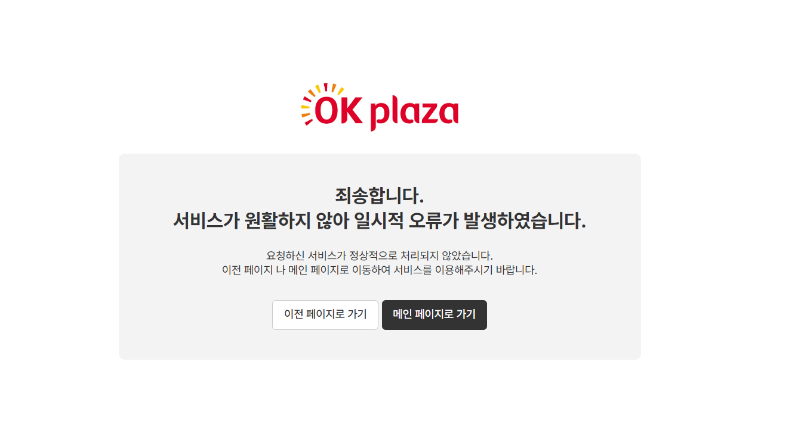
Homs 상품가격 수정 (IT_OKP_02_07)

작성자 | 작성일 | 수행자 | 수행일
강민지 | 2025.04.30 | 강민지 | 2025.04.30

테스트 대상 상세 (시나리오별 세부단계)
운영담당자 가격수정 => 운영승인자 승인 => Homs 상품승인 => 구매사 가격확인
테스트 시나리오 목적 :
운영사에서 상품의 판매가를 수정 후 운영사 상품승인단계에서 승인이 되면 홈앤서비스의 본사관리자가 상품승인 2단계를 승인하면 변경된 해당 상품의 판매가로 확인할 수 있다.
가정 및 필요사항 :

시나리오 항목 CODE | 시나리오 화면경로 및 페이지 | 테스트 항목 | 테스트 사전 정보 및 입력 | 테스트 케이스 기대결과 | 실제결과 | 구분 또는 실패 여부 | pnci | 수정사항 | 조치자 | 조치내용
IT_OKP_02_07_01 | 운영사: 상품관리 > 상품조회 > HOMS 상품 조회 > 상품수정 팝업 | HOMS상품 판매가 변경 | • OKPlaza 운영사 사용자 로그인 - agent1 / 1111 | • 상품공급사는 승인중 상태로 등록된다. | • OK |  | • OK
IT_OKP_02_07_02 | 운영사: 승인관리 > 상품승인 | 수정한 상품의 가격 승인 |  | • 승인 후 해당 상품 공급사의 상태가 정상으로 된다. | • OK |  | • OK
IT_OKP_02_07_03 | 구매사: 운영관리 > 상품승인 | 홈앤서비스 1차 상품승인 | • HOMS 본사관리자 사용자 로그인 - jyb723c / 1111 (HNS_서비스지원_서비스지원팀) | • 상품 1차 승인이 정상 처리된다. | • OK |  | • OK
IT_OKP_02_07_04 | 구매사: 운영관리 > 상품승인 | 홈앤서비스 2차 상품승인 | • HOMS 본사관리자 사용자 로그인 - jyb723c / 1111 (HNS_경영기획_경잉지원팀) | • 상품 2차 승인이 정상 처리된다. | • OK |  | • OK
IT_OKP_02_07_05 | 구매사: 통합상품검색 | 전시 상품 판매가 변경 확인 |  | • 최상단 통합상품검색으로 상품명 검색 후 해당 상품 전시 확인 | • OK |  | • NO | 상품 클릭 후 상세 진입시 오류페이지 출력 * 상품코드 : 2516213 | 송주은 | 해당 상품 상세페이지 진입 시 오류가 발생한 이유는, 상품이 현재 승인 처리 중이거나 판매가 종료된 상태이기 때문입니다. 현재는 관련 설정을 수정하여, 정상적으로 상세페이지에 접근 가능하도록 처리해 두었습니다. 다만, 해당 상품은 아직 검색 색인 처리가 완료되지 않아 주문은 불가능한 상태인 것으로 확인되며 이런 상품이 검색 리스트에 노출시, 장바구니 담기나 관심상품 등록 시에는 자동으로 예외처리되어 주문이 불가하도록 처리하였습니다.

